Table 1
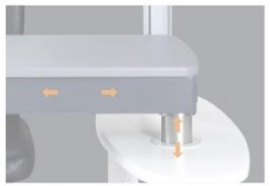
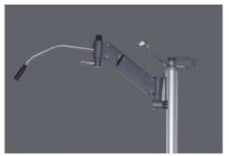
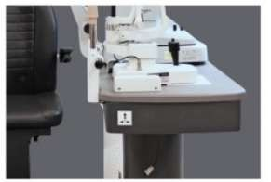
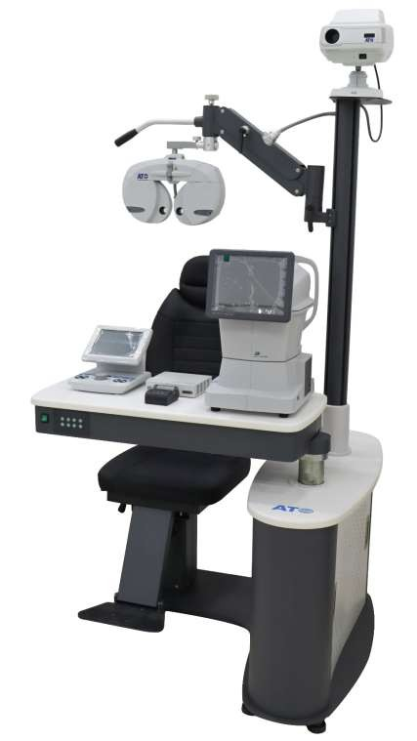

MOBILIARIO FURNITURE

 | 
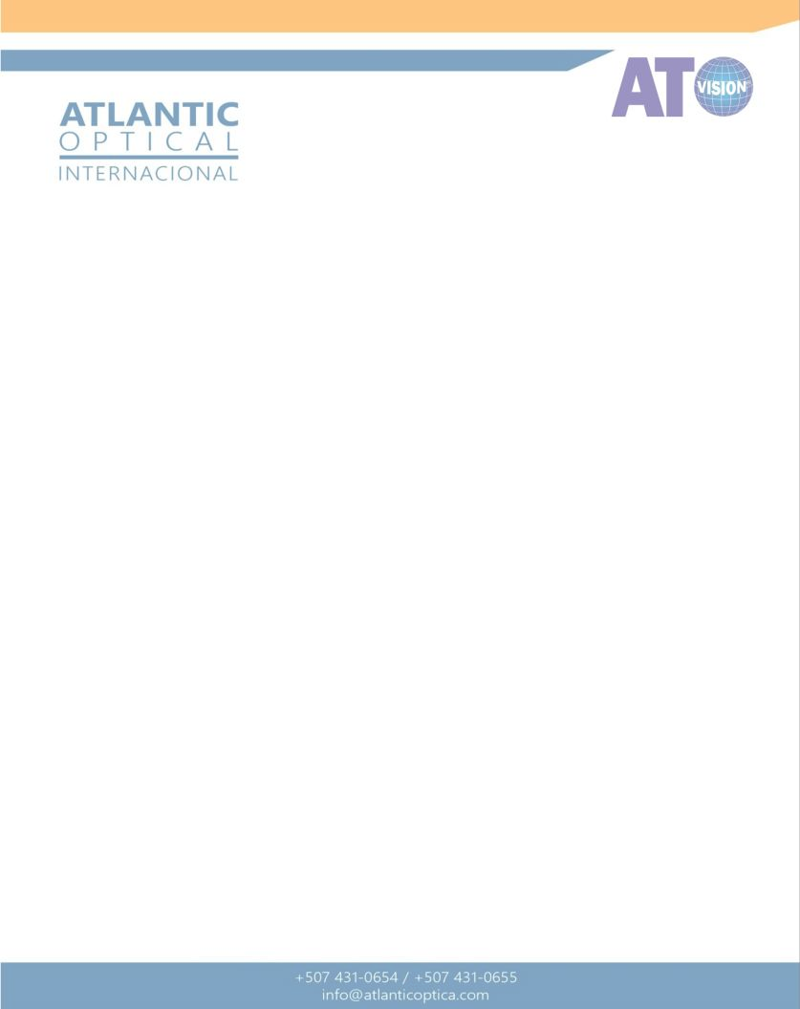
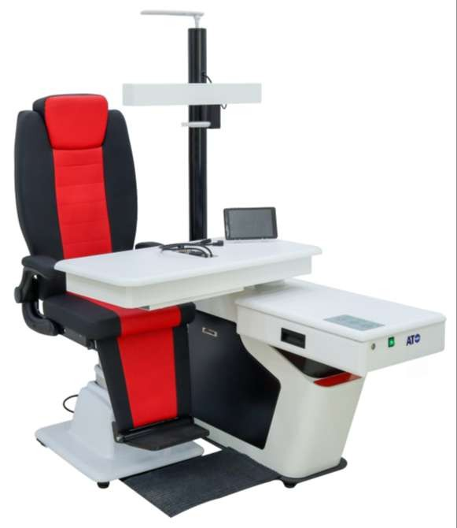
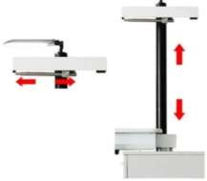
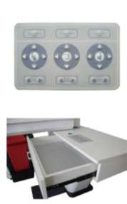
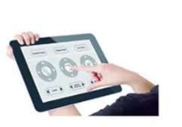
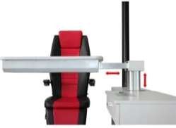

REFERENCIA: CT-1000 UNIDAD OFTALMICA AUTOMÁTICA CON SILLA
CODIGO DE BARRA | 20-4500-AT
ESPECIFICACION DEL PRODUCTO | Mesa que se abre en 90°, silla que sube y baja con elevador, se usa para poner el foroptero y el autorefractometro y los equipos de diagnóstico
 | Brazo ajustable con inclinación de hasta +30°.
 | Rotación de mesa de 90° para mayor flexibilidad.
 | Silla ajustable en altura de 450mm a 590mm.
 | Iluminación integrada de 40W para visibilidad óptima.
 | Estructura compacta y resistente, con capacidad de carga de hasta 150 kg.
PROYECTOR Y FOROPTER | Foroptero y el autorefractometro y los equipos de diagnostico
RETINO CON OFTALMICO | Soporte para recarga del retinoscopio y oftalmoscopio
TAMAÑO DE LA SILLA | 68×59×134,5 cm
LAMPARA | 15w
PODER DE LA UNIDAD | 110v/220v(60/50hz)
PESO Y MEDIDA | 127 x 97 x 109 cm
 | 210 Kg

Table 2
REFERENCIA: S-900B UNIDAD OFTALMICA CON SILLA RECLINABLE
CODIGO DE BARRA | 101016-3300-AT
TAMAÑO DE LA MESA COMBINADA |  | 1000x1100x1900mm
TAMAÑO DE LA MESA DE TRABAJO |  | 900x440mm
CARRERA DE ELEVACIÓN DE LA MESA DE TRABAJO |  | con elevación
RANGO DE APERTURA DE LA MESA DE TRABAJO |  | 90 ° rango de movimiento izquierdo y derecho de la Mesa
BRAZO OSCILANTE CARRERA HACIA ARRIBA Y HACIA ABAJO |  | control manual de 360mm Colgante de Optometría: Rotación de 360 ° se puede bloquear en cualquier posición
CARRERA DE ELEVACIÓN DE SILLA |  | 160mm
RANGO DE INCLINACIÓN DEL RESPALDO DE LA SILLA |  | 90 °-170 °
MOVIMIENTO DE LA SILLA HACIA ADELANTE Y HACIA ATRÁS |  | trampolín de patas de la silla de 120mm: retráctil de 90 °
RANGO DE ROTACIÓN DE MESA |  | 360 °
RANGO DE ROTACIÓN DE LA SILLA |  | 160 °
CAPACIDAD DE CARGA DE LA SILLA |  | 200kg
RANGO DE RECLINACIÓN DE LA SILLA |  | 160 °
LÁMPARA |  | LED
VOLTAJE APLICABLE |  | 220V/50Hz
VOLTAJE PERSONALIZABLE |  | AC110V/220 (60/50Hz)
VOLUMEN TOTAL |  | 1,79 m & sup3
PESO Y MEDIDA


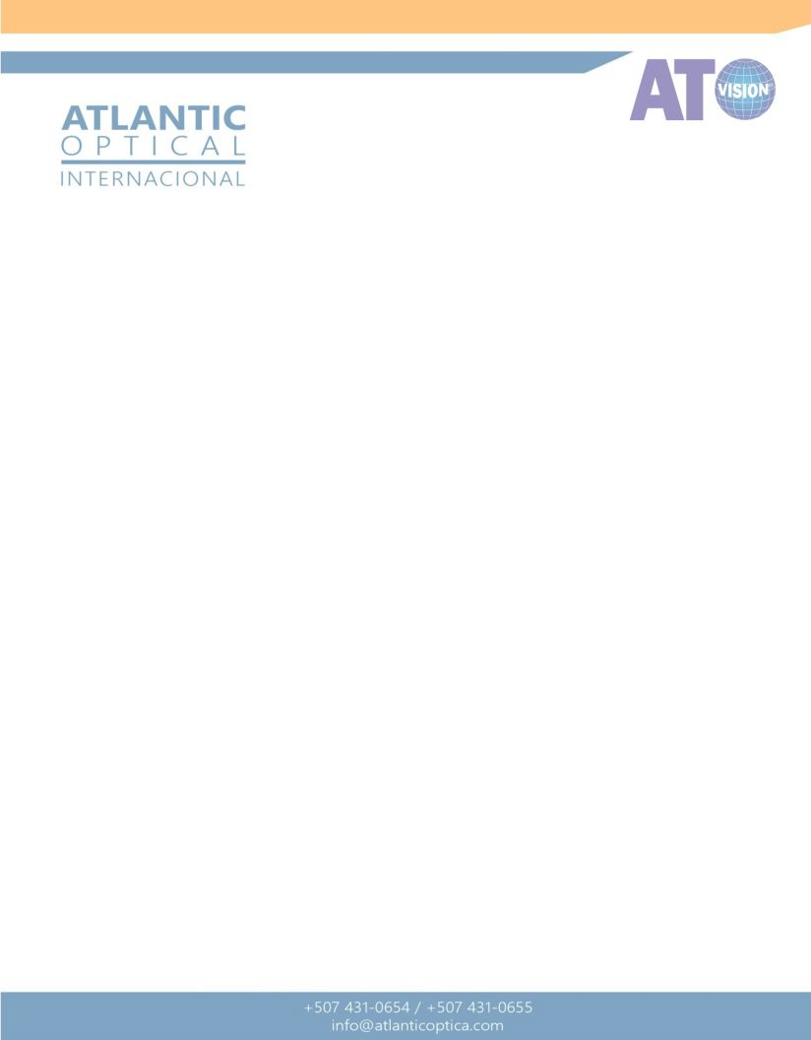
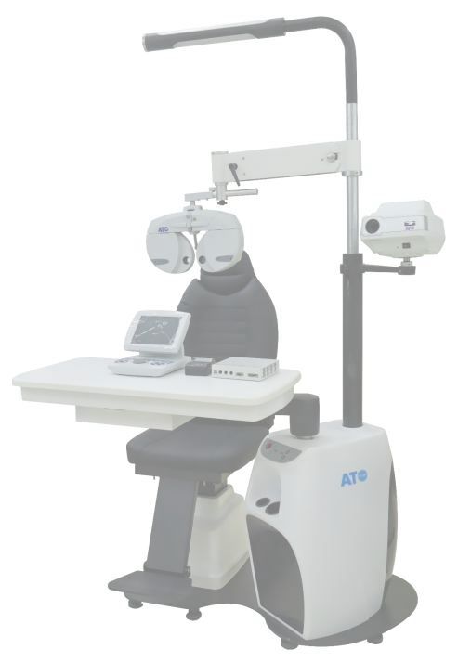
PROGRAMADO

Table 3
REFERENCIA: S-900C UNIDAD OFTALMICA CON SILLA RECLINABLE
CODIGO DE BARRA | 101017-2890-AT
PARAMETROS MECANICOS | Ángulo de movimiento del brazo oscilante | ±30°
 | Tamaño de la mesa | 840mmx405mm, 670mmx405mm
 | Ángulo de rotación de la mesa | 90°
 | Rango de movimiento deslizante de la mesa | 330mm
 | Ángulo de rotación de la silla | ±60°
 | Rango de ajuste de altura de la silla | 460~600mm
 | Carga para la silla | 150kgs
 | Altura de elevación para el cojín | ≤150mm
 | Inclinación del respaldo | 90°~135°
PARAMETROS ELECTRICOS | Voltaje de entrada | 110V/220V AC 50Hz~60Hz
 | Potencia del motor | 55W 220V AC
 | Luz | 16W 110V/220V AV
 | Fusible | 5A 250V AC
 | Potencia sin carga | 1W
 | Prueba de presión | 2KV
 | Cable principal | 10A 250V
 | Modo de trabajo | S1
 | Temperatura de trabajo | -10℃~+40℃
 | Humedad relativa | menos del 90%
PESO Y MEDIDA | 1560 mm x 1000 mm x 2000 mm
 | 175kg

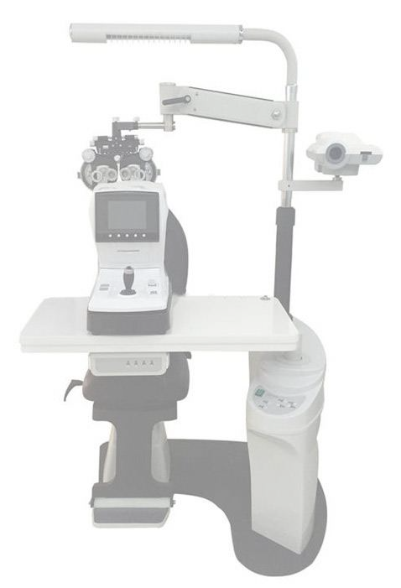
PROGRAMADO

Table 4

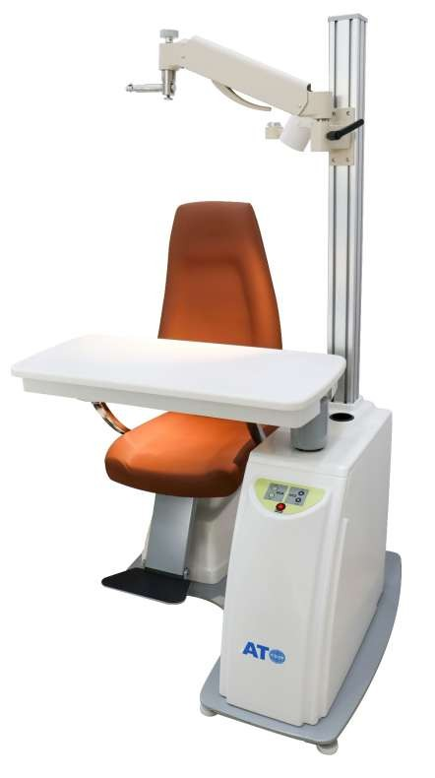
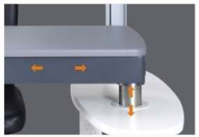
REFERENCIA: CS-518 UNIDAD OFTALMICA CON SILLA ELEVACION
CODIGO DE BARRA | 108268-3100-AT
CARACTERISTICAS | Silla con ascensor eléctrico, estable y de poco ruido.
 | Se puede girar 45 grados para el brazo oscilante del electricista y el tablero de la Mesa es de 90 grados.
 | Añadido salvador de probador de Vista portátil.
 | Monturas del proyector. La fijación del proyector se puede ajustar hacia arriba y hacia abajo.
 | Elegir diferentes estilos sobre la base de la estructura interna de la tienda.
 | Diseño de contorno elegante con mano de obra exquisita, proporcionando un entorno de medición cómodo.
RANGO DE ELEVACIÓN DE MESA | 200mm
POTENCIA | 80W
VOLTAJE ELÉCTRICO | AC220V/110V50HZ
PESO | 100Kg
TAMAÑO DE LA UNIDAD | 870*700*1850mm
RANGO DE ELEVACIÓN DE MESA | 200mm
PESO Y MEDIDA | 870mm x 700mm x 1850 mm

Table 5
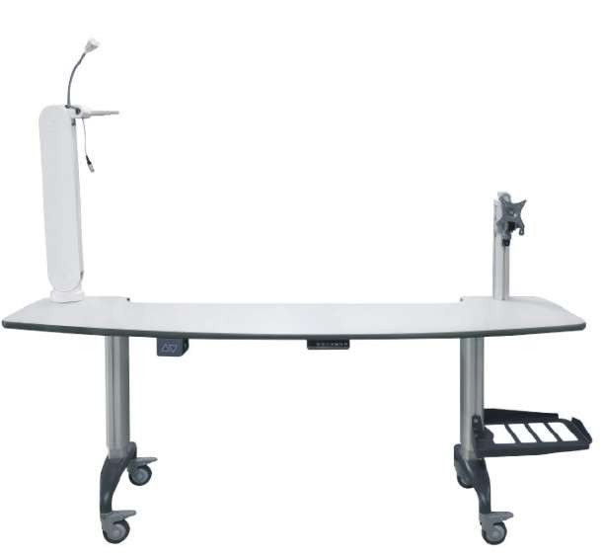
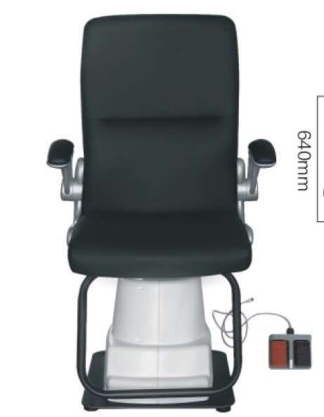
REFERENCIA: S900AT UNIDAD OFTALMICA CON SILLA RECLINABLE
CODIGO DE BARRA | 101007-2400-AT
ESPECIFICACION DEL PRODUCTO | Mesa que se abre en 90°, silla que sube y baja con elevador, se usa para poner el foroptero y el autorefractometro y los equipos de diagnóstico
 | Brazo ajustable con inclinación de hasta +30°.
 | Rotación de mesa de 90° para mayor flexibilidad.
 | Silla ajustable en altura de 450mm a 590mm.
 | Iluminación integrada de 40W para visibilidad óptima.
 | Estructura compacta y resistente, con capacidad de carga de hasta 150 kg.
PROYECTOR Y FOROPTER | Foroptero y el autorefractometro y los equipos de diagnostico
RETINO CON OFTALMICO | Soporte para recarga del retinoscopio y oftalmoscopio
CAPACIDAD DEL BRAZO DE FOROPTERO | 156-186cm
TAMAÑO DE LA SILLA | 68×59×134,5 cm
LAMPARA | 15w
PODER DE LA UNIDAD | 110v/220v(60/50hz)
CONFIGURACION
BRAZO AJUSTABLE | Inclinación de +30° para personalización según las necesidades del médico.
MESA | Con rotación de 90° para mayor funcionalidad.
SILLA | Regulable en altura entre 450mm y 590mm para adaptarse a distintos usuarios.
LUZ INTEGRADA | Lámpara de 40W con alimentación de 110V/220V AC.
DISEÑO ROBUSTO | Estructura resistente con componentes eléctricos de alta calidad para uso clínico continuo.
PESO Y MEDIDA | 127 x 97 x 109 cm
 | 210 Kg

Table 6


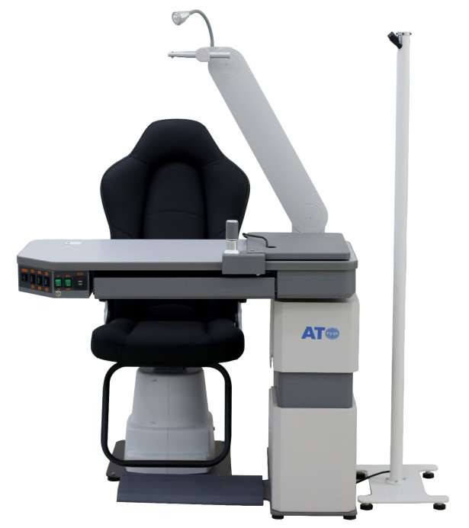
REFERENCIA: C-288AT + WZ-A UNIDAD OFTALMICA PARA PERSONAS CON MOVILIDAD REDUCIDA
CODIGO DE BARRA | 24/19-2000-AT
TAMAÑO DE LA UNIDAD | 103×83×186cm
TAMAÑO DE LA MESA | 103×50×13cm
TAMAÑO MESA PEQUEÑA | 30×40cm
ESPECIFICACION DEL PRODUCTO | La columna de elevación con forma de eclipse ofrece espacio y potencia suficientes para levantar 3 instrumentos al mismo tiempo. Y ruedas que permiten poder moverse por el espacio de trabajo dependiendo de la situación, y la mesa eclipse es la mejor para acomodar a las personas con silla de ruedas que llevan una vida sedentaria todo el día.
PROYECTOR Y FOROPTER | Brazo para forópter y soporte para proyector
CAPACIDAD DEL BRAZO DE FOROPTERO | 156-186cm
TAMAÑO DE LA SILLA | 68×59×134,5 cm
LAMPARA | 15w
PODER DE LA UNIDAD | 110v/220v(60/50hz)
PESO Y MEDIDA | 122.6 kg 110 cm x 54 cm x 96 cm
 | 55.8 kg 67 cm x 72 cm x 89 cm

Table 7

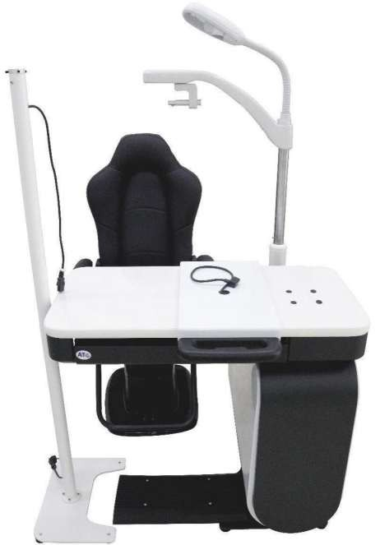
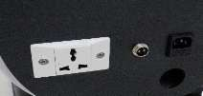
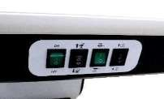
REFERENCIA: CS-188 UNIDAD OFTALMICA CON SILLA ELEVACION
CODIGO DE BARRA | 21-2100-AT
TAMAÑO UNITARIO | Tamaño de la unidad 1130x1100x1920mm
TAMAÑO DE MESA | 1070x470mm
BRAZO HACIA ARRIBA Y HACIA ABAJO | 140mm
RANGO DE ARRIBA Y ABAJO DE MESA | 150mm
SILLA DE RANGO ARRIBA Y ABAJO | 160mm
TAMAÑO INTERIOR DEL CAJÓN | 550x380x60mm
POTENCIA | 120VA
VOLTAJE | ~ 220V/50Hz
VOLTAJE PERSONALIZABLE | -110V/60Hz
VOLUMEN | 1.25M & sup3;
PESO Y MEDIDA | 240kg

Table 8
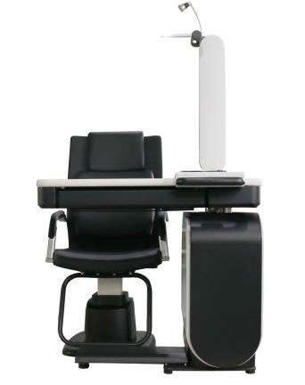
REFERENCIA: CS-700AT UNIDAD OFTALMICA CON SILLA DE ELEVACION
CODIGO DE BARRA | 101008-1500-AT
TAMAÑO DE LA UNIDAD | 103×83×186cm
TAMAÑO DE LA MESA | 103×50×13cm
TAMAÑO MESA PEQUEÑA | 30×40cm
ESPECIFICACION DEL PRODUCTO | Mesa que se abre en 90°, silla que sube y baja con elevador, se usa para poner el foropter y el autorefracto y los equipos de diagnostico
PROYECTOR Y FOROPTER | Brazo para forópter y soporte para proyector
CAPACIDAD DEL BRAZO DE FOROPTERO | 156-186cm
TAMAÑO DE LA SILLA | 68×59×134,5 cm
LAMPARA | 15w
PODER DE LA UNIDAD | 110v/220v(60/50hz)
PESO Y MEDIDA | 122.6 kg 110 cm x 54 cm x 96 cm
 | 55.8 kg 67 cm x 72 cm x 89 cm
 | 44.2 kg 110 cm x 26 cm x 68 cm

Table 9
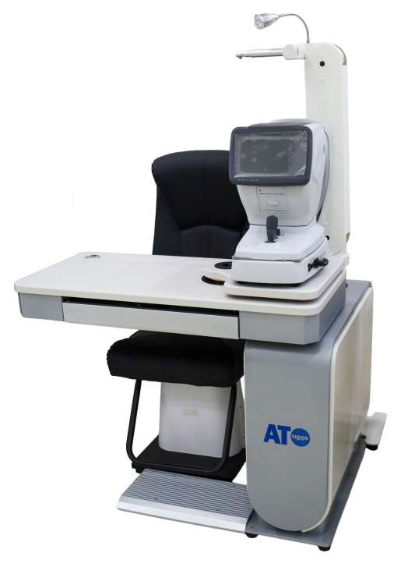
REFERENCIA: CS-700B UNIDAD OFTALMICA CON SILLA DE ELEVACION
CODIGO DE BARRA | 101043-1500-AT
TAMAÑO DE LA UNIDAD | 103×83×186cm
TAMAÑO DE LA MESA | 103×50×13cm
TAMAÑO MESA PEQUEÑA | 30×40cm
ESPECIFICACION DEL PRODUCTO | Mesa que se abre en 90°, silla que sube y baja con elevador, se usa para poner el foropter y el autorefracto y los equipos de diagnostico
PROYECTOR Y FOROPTER | Brazo para forópter y soporte para proyector
CAPACIDAD DEL BRAZO DE FOROPTERO | 156-186cm
TAMAÑO DE LA SILLA | 68×59×134,5 cm
LAMPARA | 15w
PODER DE LA UNIDAD | 110v/220v(60/50hz)
PESO Y MEDIDA | 122.6 kg 110 cm x 54 cm x 96 cm
 | 55.8 kg 67 cm x 72 cm x 89 cm
 | 44.2 kg 110 cm x 26 cm x 68 cm

Table 10
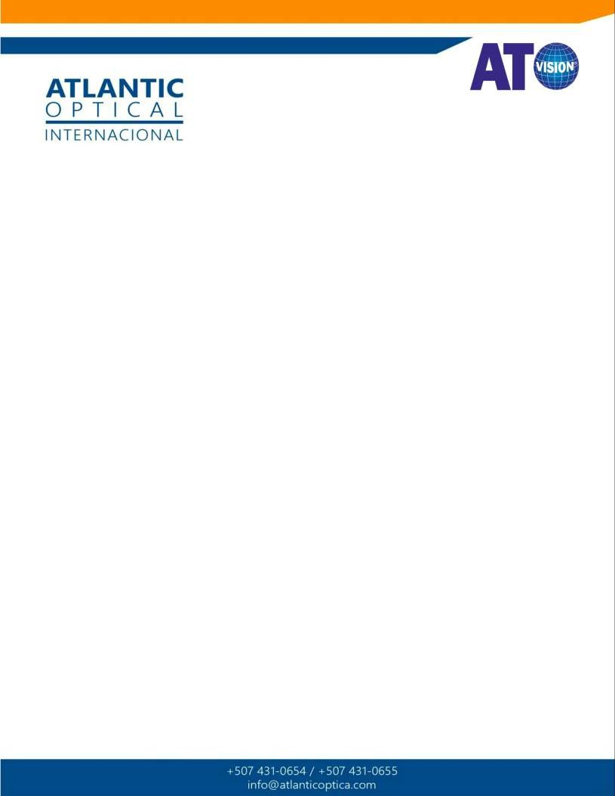

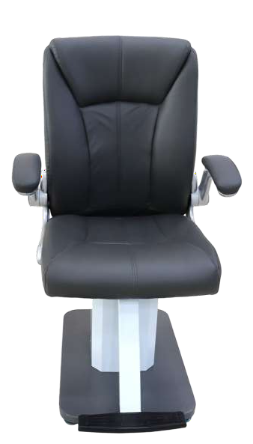
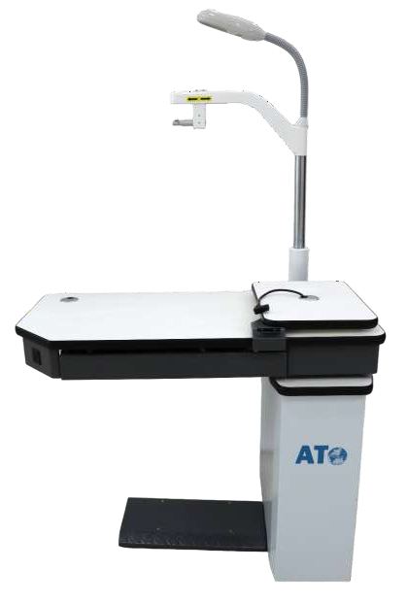
REFERENCIA: CS-700B-2 UNIDAD OFTALMICA CON SILLA DE ELEVACION
CODIGO DE BARRA | 101044-1500-AT
TAMAÑO DE LA UNIDAD | 103×83×186cm
TAMAÑO DE LA MESA | 103×50×13cm
TAMAÑO MESA PEQUEÑA | 30×40cm
ESPECIFICACION DEL PRODUCTO | Mesa que se abre en 90°, silla que sube y baja con elevador, se usa para poner el foropter y el autorefracto y los equipos de diagnostico
PROYECTOR Y FOROPTER | Brazo para forópter y soporte para proyector
CAPACIDAD DEL BRAZO DE FOROPTERO | 156-186cm
TAMAÑO DE LA SILLA | 68×59×134,5 cm
LAMPARA | 15w
PODER DE LA UNIDAD | 110v/220v(60/50hz)
PESO Y MEDIDA | 122.6 kg 110 cm x 54 cm x 96 cm
 | 55.8 kg 67 cm x 72 cm x 89 cm
 | 44.2 kg 110 cm x 26 cm x 68 cm

Table 11
REFERENCIA: LY-800A UNIDAD OFTALMICA CON SILLA DE ELEVACION
CODIGO DE BARRA | 101009-1450-AT
TAMAÑO DE LA UNIDAD | 103×83×186cm
TAMAÑO DE LA MESA | 103×50×13cm
TAMAÑO MESA PEQUEÑA | 30×40cm
ESPECIFICACION DEL PRODUCTO | Mesa que se abre en 90°, silla que sube y baja con elevador, se usa para poner el foropter y el autorefracto y los equipos de diagnostico
PROYECTOR Y FOROPTER | Brazo para forópter y soporte para proyector
CAPACIDAD DEL BRAZO DE FOROPTERO | 156-186cm
TAMAÑO DE LA SILLA | 68×59×134,5 cm
LOMPARA | 15w
PODER DE LA UNIDAD | 110v/220v(60/50hz)
PESO Y MEDIDA | 46.8 kg 64 cm x 61 cm x 85 cm
 | 11.6 kg 117 cm x 51 cm x 94 cm
 | 40.8 kg 144 cm x 26 cm x 59 cm

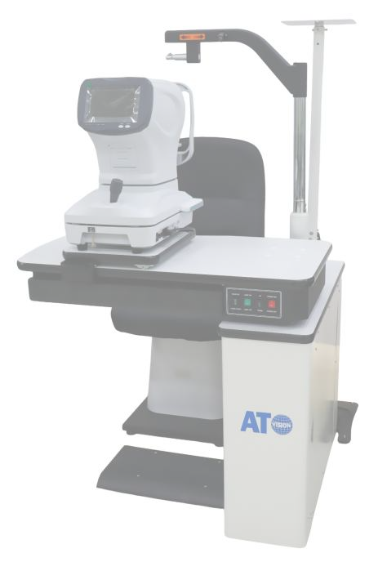
PROGRAMADO

Table 12
REFERENCIA: PK-158 UNIDAD OFTALMICA CON SILLA DE ELEVACION
CODIGO DE BARRA | 101041-1200-AT
TAMAÑO DE LA UNIDAD | 103×83×186cm
TAMAÑO DE LA MESA | 103×50×13cm
TAMAÑO MESA PEQUEÑA | 30×40cm
ESPECIFICACION DEL PRODUCTO | Mesa que se abre en 90°, silla que sube y baja con elevador, se usa para poner el foropter y el autorefracto y los equipos de diagnostico
PROYECTOR Y FOROPTER | Brazo para forópter y soporte para proyector
CAPACIDAD DEL BRAZO DE FOROPTERO | 156-186cm
TAMAÑO DE LA SILLA | 68×59×134,5 cm
LOMPARA | 15w
PODER DE LA UNIDAD | 110v/220v(60/50hz)
PESO Y MEDIDA | 46.8 kg 64 cm x 61 cm x 85 cm
 | 11.6 kg 117 cm x 51 cm x 94 cm
 | 40.8 kg 144 cm x 26 cm x 59 cm

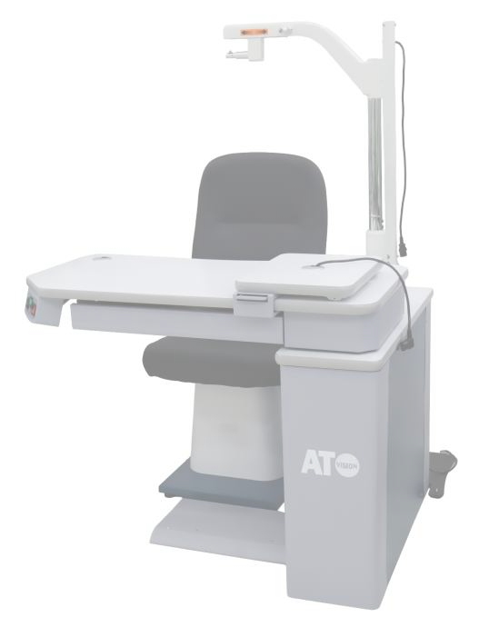
PROGRAMADO

Table 13

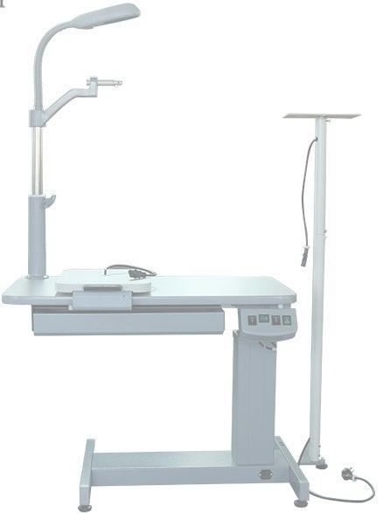
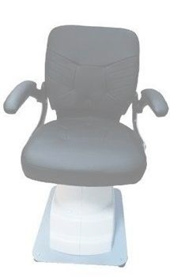
REFERENCIA: PK-160 UNIDAD OFTALMICA CON SILLA DE ELEVACION
CODIGO DE BARRA | 101042-1200-AT
TAMAÑO DE LA UNIDAD | 103×83×186cm
TAMAÑO DE LA MESA | 103×50×13cm
TAMAÑO MESA PEQUEÑA | 30×40cm
ESPECIFICACION DEL PRODUCTO | Mesa que se abre en 90°, silla que sube y baja con elevador, se usa para poner el foropter y el autorefracto y los equipos de diagnostico
PROYECTOR Y FOROPTER | Brazo para forópter y soporte para proyector
CAPACIDAD DEL BRAZO DE FOROPTERO | 156-186cm
TAMAÑO DE LA SILLA | 68×59×134,5 cm
LOMPARA | 15w
PODER DE LA UNIDAD | 110v/220v(60/50hz)
PESO Y MEDIDA | 46.8 kg 64 cm x 61 cm x 85 cm
 | 11.6 kg 117 cm x 51 cm x 94 cm
 | 40.8 kg 144 cm x 26 cm x 59 cm

Table 14
REFERENCIA: C-180A | UNIDAD OFTALMICA CON SILLA DE ELEVACION
CODIGO DE BARRA | 101040/101010-750-AT
TAMAÑO DE LA UNIDAD | 880x600x710mm
TAMAÑO DE LA MESA | 800x500mm
TAMAÑO DEL CAJÓN | 540x380mm
PROYECTOR Y FOROPTER | Brazo para forópter y soporte para proyector
LÁMPARA | 15w
SILLA RECLINABLE | 160 °
PODER DE LA UNIDAD | 110v/220v(60/50hz)
PESO Y MEDIDA | 54.4 kg 117 cm x 26 cm x 69 cm
 | 38.2 kg 66 cm x 62 cm x 71 cm

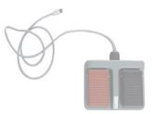
PROGRAMADO

Table 16
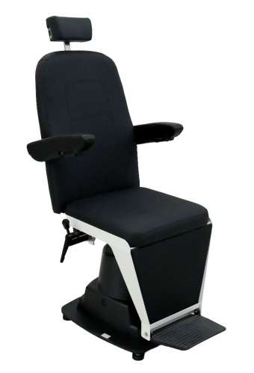
REFERENCIA: WZ-DT-1A SILLA CON PEDAL DE ELEVACION Y RECLINACION
CODIGO DE BARRA | 101026-750-AT
ÁNGULO DE ROTACIÓN PARA SILLA | ± 60 °
DE ELEVACIÓN DE LA SILLA ALTURA | 150 ~ 200mm
CARGA PARA SILLA | 70 ~ 150kg (eléctrica);70 ~ 200kg (hidráulica)
ALTURA DE ELEVACIÓN DE LA ALMOHADA | + 150mm
OBLICUIDAD DEL RESPALDO | 90 ° ~ 135 ° o 140 °
VOLTAJE DE ENTRADA | 230V ± 10%
POTENCIA DEL MOTOR | 140W
FUSIBLE | 5A 250V
PESO Y MEDIDA | 700mm × 900mm × 1400mm
 | 60 kg

Table 17

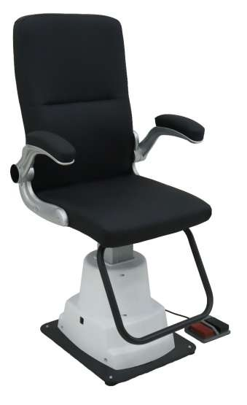
REFERENCIA: WZ-A SILLA CON PEDAL DE ELEVACION
CODIGO DE BARRA | 19/108402-350-AT
ALTURA DE LA SILLA | 1250-1410mm
ALTURA DEL RESPALDO DE LA SILLA | 740mm
ANCHO ASIENTO | 500mm
SILLA ARRIBA Y ABAJO DISTANCIA | 160mm
VOLTAJE DE ENTRADA | 230V ± 10%
POTENCIA DEL MOTOR | 140W
FUSIBLE | 5A 250V
PESO Y MEDIDA | 100 cm x 80cm x 80 cm
 | 5kg

Table 18
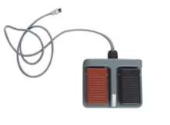
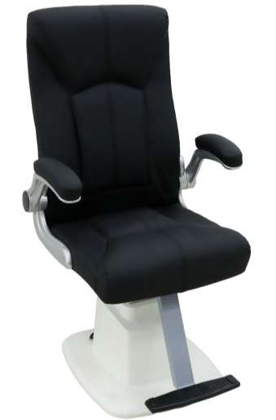
REFERENCIA: CT1955 SILLA CON PEDAL DE ELEVACION
CODIGO DE BARRA | 101011-300-AT
ALTURA DE LA SILLA | 1250-1410mm
ALTURA DEL RESPALDO DE LA SILLA | 740mm
ANCHO ASIENTO | 500mm
SILLA ARRIBA Y ABAJO DISTANCIA | 160mm
VOLTAJE DE ENTRADA | 230V ± 10%
POTENCIA DEL MOTOR | 140W
FUSIBLE | 5A 250V
PESO Y MEDIDA | 100 cm x 80cm x 80 cm
 | 5kg

Table 19


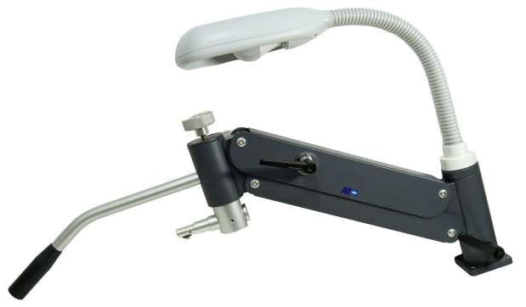
REFERENCIA: WZ-ZN BRAZO PARA FOROPTERO DE PARED
CODIGO DE BARRA | 101021-380-AT
SOPORTE PERSONALIZADO | OEM
BRAZO OSCILANTE HACIA ARRIBA Y HACIA ABAJO | 360 mm
BRAZOS OSCILANTE IZQUIERDO Y DERECHO | 90
LONGITUD TOTAL DEL BRAZO OSCILENTE | 720mm
VOLTAJE DEL PRODUCTO | AC220V/50HZ/110V/60HZ
TAMAÑO DE PRODUCTO | 720L/200W/600H mm
PESO Y MEDIDA | 14 kg 65x50x15 cm

Table 20

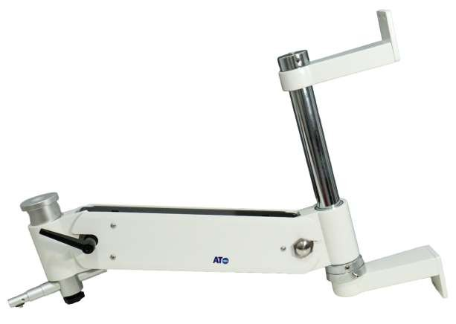
REFERENCIA: CT-1504 BRAZO PARA FOROPTERO Y PROYECTOR DE PARED
CODIGO DE BARRA | 101012-300-AT
SOPORTE PERSONALIZADO | OEM
BRAZO OSCILANTE HACIA ARRIBA Y HACIA ABAJO | 360 mm
BRAZOS OSCILANTE IZQUIERDO Y DERECHO | 90
LONGITUD TOTAL DEL BRAZO OSCILENTE | 720mm
VOLTAJE DEL PRODUCTO | AC220V/50HZ/110V/60HZ
TAMAÑO DE PRODUCTO | 720L/200W/600H mm
PESO Y MEDIDA | 14 kg 65x50x15 cm

Table 21
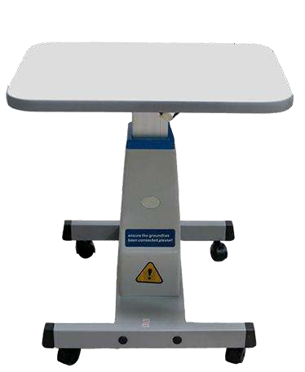
REFERENCIA: WZ-3A MESA DE ELEVACION
CODIGO DE BARRA | 101037/108256-140-AT
TAMAÑO DE LA MESA | 57x38cm
ELEVACION DE LA MESA | 63x81cm
POTENCIA | 110v/220v(60/50hz)
CARGA MAXIMA | Su capacidad de carga puede tener un rendimiento máximo de 70kg.
ESPECIFICACION DEL PRODUCTO | Para subir o bajar a la altura necesaria manteniéndose a esa altura en el improbable caso de la falta del suministro eléctrico.
PESO Y MEDIDA | 17 kg 26 cm x 52 cm x 62 cm

Table 22
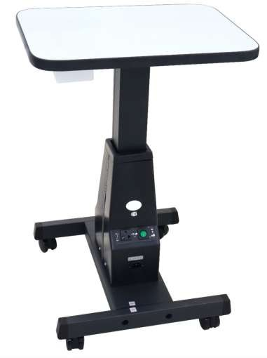
REFERENCIA: WB-3AN MESA DE ELEVACION
CODIGO DE BARRA | 101038-140-AT
TAMAÑO DE LA MESA | 57x38cm
ELEVACION DE LA MESA | 63x81cm
POTENCIA | 110v/220v(60/50hz)
CARGA MAXIMA | Su capacidad de carga puede tener un rendimiento máximo de 70kg.
ESPECIFICACION DEL PRODUCTO | Para subir o bajar a la altura necesaria manteniéndose a esa altura en el improbable caso de la falta del suministro eléctrico.
PESO Y MEDIDA | 17 kg 26 cm x 52 cm x 62 cm

Table 23

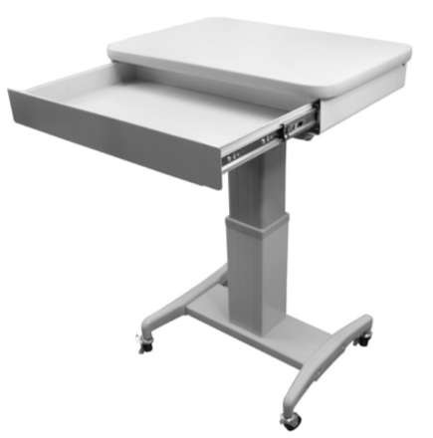
REFERENCIA: WZ-3AT TRIAL MESA DE ELEVACION CON BANDEJA
CODIGO DE BARRA | 108255-190-AT
TAMAÑO DE LA MESA | 57x38cm
ELEVACION DE LA MESA | 63x81cm
POTENCIA | 110v/220v(60/50hz)
CARGA MAXIMA | Su capacidad de carga puede tener un rendimiento máximo de 70kg.
ESPECIFICACION DEL PRODUCTO | Para subir o bajar a la altura necesaria manteniéndose a esa altura en el improbable caso de la falta del suministro eléctrico.
PESO Y MEDIDA | 25 kg 26 cm x 52 cm x 62 cm

Table 24
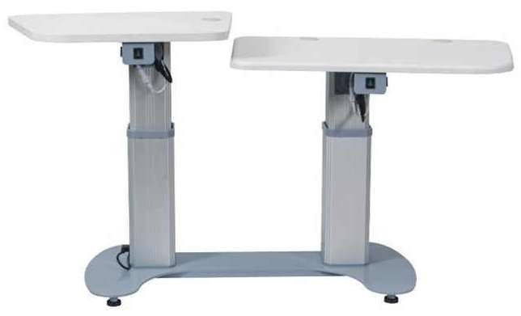
REFERENCIA: C-330A MESA DOBLE DE ELEVACIÓN
CODIGO DE BARRA | 25-1120-AT
TAMAÑO DE LA MESA | 1010x480x120mm
ELEVACION DE LA MESA | 200mm
POTENCIA | 110v/220v(60/50hz)
CARGA MAXIMA | Su capacidad de carga puede tener un rendimiento máximo de 70kg.
ESPECIFICACION DEL PRODUCTO | Para subir o bajar a la altura necesaria manteniéndose a esa altura en el improbable caso de la falta del suministro eléctrico.
PESO Y MEDIDA | 70 kg 1020 X 1230 X 1580mm

Table 25

REFERENCIA: C-288AT MESA MULTIFUNCIONAL
CODIGO DE BARRA | 24-1900-AT
TAMAÑO DE LA MESA | 103×50×13cm

PESO Y MEDIDA

Table 26
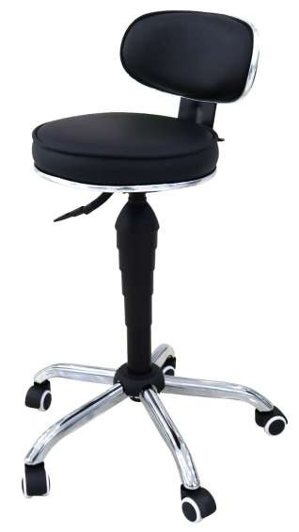
PROGRAMADO
REFERENCIA: WZ-Y5B SILLA PARA OPTICA
CODIGO DE BARRA | 108403-150-AT
ALTURA DE LA SILLA | 440mm ~ 550mm
COLOR DE LA SILLA | Negro
MATERIAL DE LA SILLA | Cuero sintético más acero
PESO Y MEDIDA

Table 27

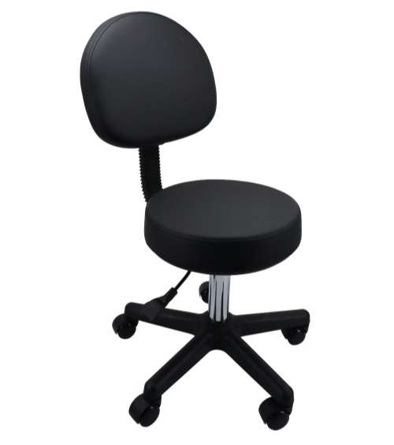
REFERENCIA: WZ-Y5B* SILLA PARA OPTICA
CODIGO DE BARRA | 108403-150-AT
ALTURA DE LA SILLA | 440mm ~ 550mm
COLOR DE LA SILLA | Negro
MATERIAL DE LA SILLA | Cuero sintético más acero
PESO Y MEDIDA

Table 28

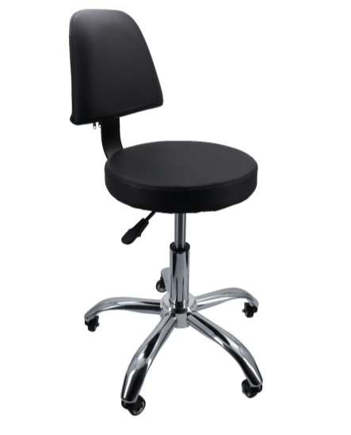
REFERENCIA: WZ-5AT SILLA PARA OPTICA
CODIGO DE BARRA | 108413-90-AT
ALTURA DE LA SILLA | 440mm ~ 550mm
COLOR DE LA SILLA | Negro
MATERIAL DE LA SILLA | Cuero sintético más acero
PESO Y MEDIDA

Table 29

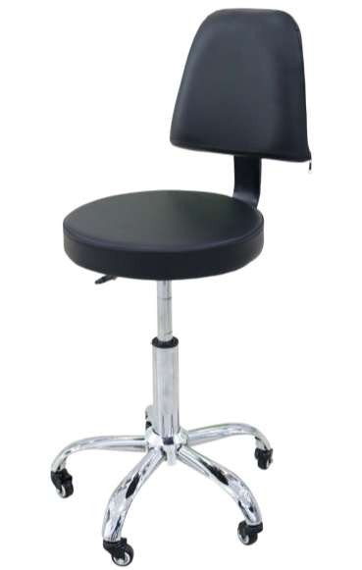
PROGRAMADO
REFERENCIA: WZ-5AT SILLA PARA OPTICA
CODIGO DE BARRA | 10000-80-AT
ALTURA DE LA SILLA | 440mm ~ 550mm
COLOR DE LA SILLA | Negro
MATERIAL DE LA SILLA | Cuero sintético más acero
PESO Y MEDIDA

Table 30
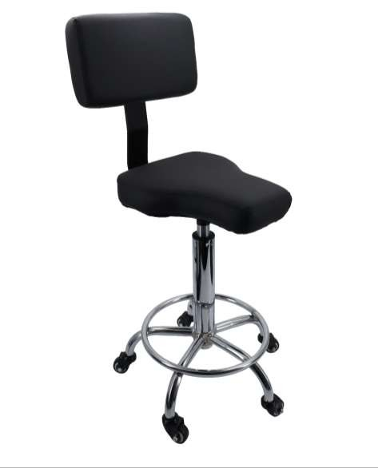
REFERENCIA: WZ-Y5A* SILLA PARA OPTICA
CODIGO DE BARRA | 108414-90-AT
ALTURA DE LA SILLA | 440mm ~ 550mm
COLOR DE LA SILLA | Negro
MATERIAL DE LA SILLA | Cuero sintético más acero
PESO Y MEDIDA

Table 31
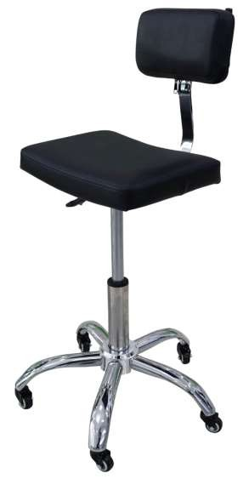
REFERENCIA: WZ-Y5A SILLA PARA OPTICA
CODIGO DE BARRA | 108040/108404-80-AT
ALTURA DE LA SILLA | 440mm ~ 550mm
COLOR DE LA SILLA | Negro
MATERIAL DE LA SILLA | Cuero sintético más acero
PESO Y MEDIDA

Table 32

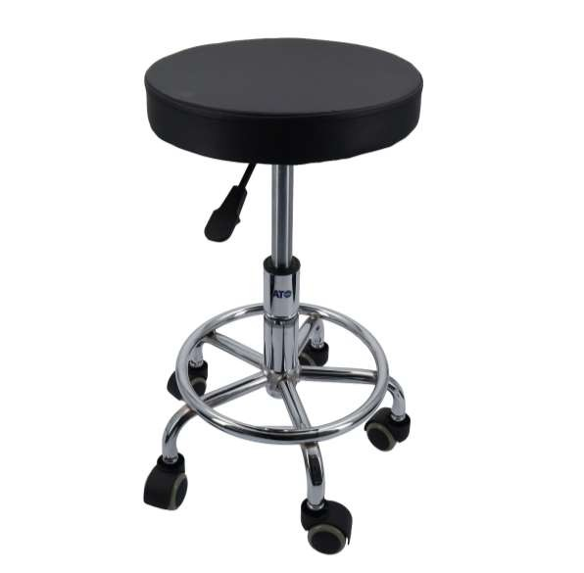
REFERENCIA: WZ-Y5C* SILLA PARA OPTICA
CODIGO DE BARRA | 108415-55-AT
ALTURA DE LA SILLA | 300mm ~ 400mm
COLOR DE LA SILLA | Negro
MATERIAL DE LA SILLA | Cuero sintético más acero
PESO Y MEDIDA

Table 33
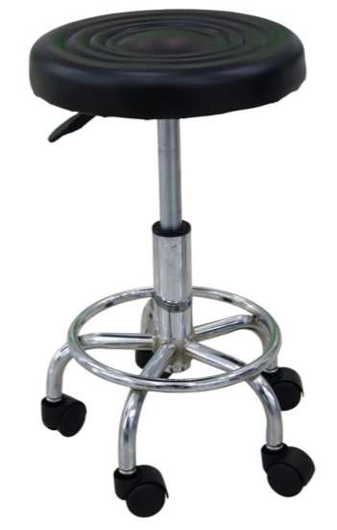
REFERENCIA: WZ-Y5C SILLA PARA OPTICA
CODIGO DE BARRA | 108405-50-AT
ALTURA DE LA SILLA | 300mm ~ 400mm
COLOR DE LA SILLA | Negro
MATERIAL DE LA SILLA | Cuero sintético más acero
PESO Y MEDIDA

